상품제안서
CC762 에코라이프 LED 밝기 조절 가능 독서등 스탠드 | 상품코드: F26443

 |  |  |  |  |  |  | 02-412-0044 | www.easy1.co.kr
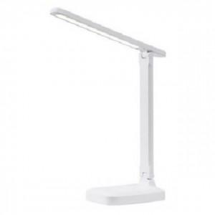

【상세/제작정보】 | 기본수량 미만 인쇄시 비용 추가

【인쇄/포장옵션】 | 실크 / 포장지포장

【공급단가】 | 수량 | 100~ | 300~ | 500~ | 1,000~ | 3,000~
*VAT별도 | 단가 | 6,120원 | 6,020원 | 5,880원 | 5,730원 | 5,630원

【상품 URL】 | https://dev.easy1.co.kr:443/src/goods_detail.php?gdno=26443

